Sheet1
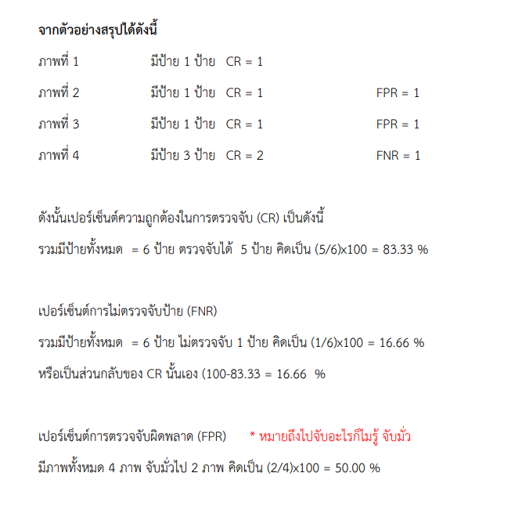
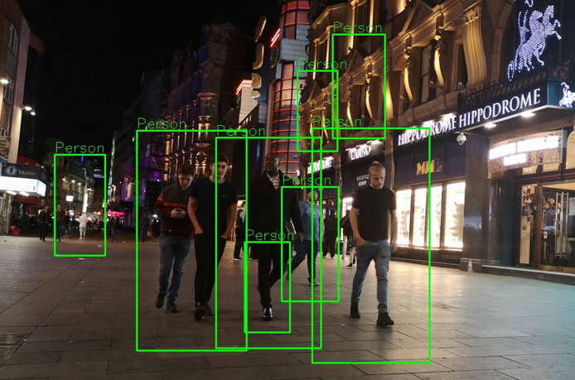
 |  | ฟุตบาทย่ามชุมชนทั่วไป
เฟรมที่ | จำนวนคนในเฟรม | ตรวจจับได้ | ร้อยละที่ตรวจจับถูกต้อง CR | ร้อยละที่ตรวจจับคนไม่ได้ FNR | FPR
 |  |  |  |  | (จำนวน/ร้อย)
1 | 13 | 9 |  | 4 | 1
2 | 13 | 9 |  | 4 | 3
3 | 13 | 9 |  | 4 | 2
4 | 13 | 9 |  | 4 | 1
5 | 13 | 9 |  | 4 | 2
6 | 13 | 9 |  | 4 | 1
7 | 13 | 9 |  | 4 | 1
8 | 13 | 9 |  | 4 | 3
9 | 13 | 9 |  | 4 | 4
10 | 13 | 9 |  | 4 | 1
11 | 13 | 9 |  | 4 | 1
12 | 13 | 9 |  | 4 | 2
13 | 13 | 9 |  | 4 | 3
14 | 13 | 9 |  | 4 | 4
15 | 13 | 9 |  | 4 | 1
16 | 13 | 9 |  | 4 | 1
17 | 13 | 9 |  | 4 | 2
18 | 13 | 9 |  | 4 | 1
19 | 13 | 9 |  | 4 | 1
20 | 13 | 9 |  | 4 | 4
21 | 13 | 9 |  | 4 | 1
22 | 13 | 9 |  | 4 | 2
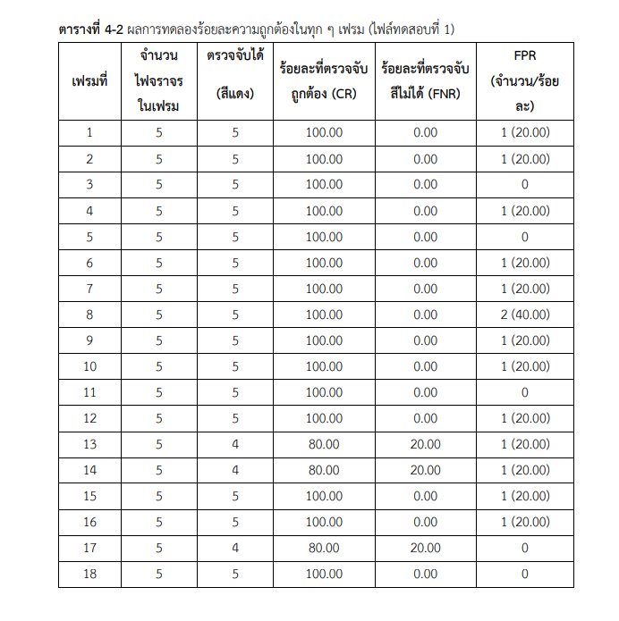
ตัวอย่าง
23 | 13 | 9 |  | 4 | 3
24 | 13 | 9 |  | 4 | 3
25 | 13 | 9 |  | 4 | 4
26 | 13 | 9 |  | 4 | 1
27 | 13 | 9 |  | 4 | 1
28 | 13 | 9 |  | 4 | 1
29 | 13 | 9 |  | 4 | 1
30 | 13 | 9 |  | 4 | 1
31 | 13 | 9 |  | 4 | 0
32 | 13 | 9 |  | 4 | 0
33 | 13 | 9 |  | 4 | 1
34 | 13 | 9 |  | 4 | 2
35 | 13 | 9 |  | 4 | 3
36 | 13 | 9 |  | 4 | 4
37 | 13 | 9 |  | 4 | 5
38 | 13 | 9 |  | 4 | 3
39 | 13 | 9 |  | 4 | 1
40 | 13 | 9 |  | 4 | 4
41 | 13 | 9 |  | 4 | 1
42 | 13 | 9 |  | 4 | 2
43 | 13 | 9 |  | 4 | 3
44 | 13 | 9 |  | 4 | 0
45 | 13 | 9 |  | 4 | 1
46 | 13 | 9 |  | 4 | 2
47 | 13 | 9 |  | 4 | 0
48 | 13 | 9 |  | 4 | 1
49 | 13 | 9 |  | 4 | 0
50 | 13 | 9 |  | 4 | 0
51 | 13 | 9 |  | 4 | 0
52 | 13 | 9 |  | 4 | 0
53 | 13 | 9 |  | 4 | 0
54 | 13 | 9 |  | 4 | 0
55 | 13 | 9 |  | 4 | 0
56 | 13 | 9 |  | 4 | 2
57 | 13 | 9 |  | 4 | 3
58 | 13 | 9 |  | 4 | 4
59 | 13 | 9 |  | 4 | 4
60 | 13 | 9 |  | 4 | 4

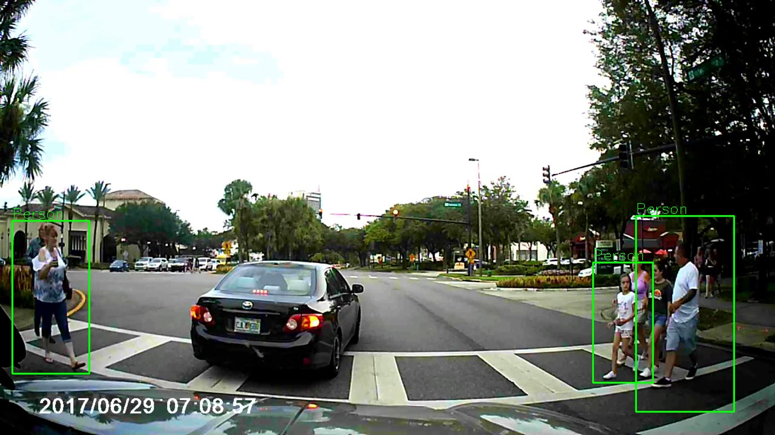
ทางม้าลาย(ระยะประชิด)
เฟรมที่ | จำนวนคนในเฟรม | ตรวจจับได้ | ร้อยละที่ตรวจจับถูกต้อง CR | ร้อยละที่ตรวจจับคนไม่ได้ FNR | FPR
 |  |  |  |  | (จำนวน/ร้อย)
1 | 7 | 6 |  | 0 | 0
2 | 7 | 4 |  | 2 | 0
3 | 7 | 4 |  | 2 | 0
4 | 7 | 4 |  | 3 | 0
5 | 7 | 3 |  | 4 | 0
6 | 7 | 3 |  | 4 | 1
7 | 7 | 2 |  | 5 | 0
8 | 7 | 3 |  | 4 | 0
9 | 7 | 0 |  | 7 | 2
10 | 7 | 3 |  | 4 | 0
11 | 7 | 3 |  | 4 | 0
12 | 7 | 3 |  | 4 | 0
13 | 7 | 3 |  | 4 | 0
14 | 7 | 3 |  | 4 | 0
15 | 7 | 3 |  | 4 | 0
16 | 7 | 3 |  | 4 | 0
17 | 7 | 3 |  | 4 | 0
18 | 7 | 3 |  | 4 | 0
19 | 7 | 3 |  | 4 | 0
20 | 7 | 3 |  | 4 | 0
21 | 7 | 3 |  | 4 | 0
22 | 7 | 3 |  | 4 | 0
23 | 7 | 3 |  | 4 | 0
24 | 7 | 3 |  | 4 | 0
25 | 7 | 2 |  | 5 | 1
26 | 7 | 2 |  | 5 | 1
27 | 7 | 1 |  | 6 | 1
28 | 7 | 6 |  | 0 | 0
29 | 7 | 4 |  | 2 | 0
30 | 7 | 4 |  | 2 | 0
31 | 7 | 4 |  | 3 | 0
32 | 7 | 3 |  | 4 | 0
33 | 7 | 3 |  | 4 | 1
34 | 7 | 2 |  | 5 | 0
35 | 7 | 2 |  | 5 | 0
36 | 7 | 2 |  | 5 | 0
37 | 7 | 2 |  | 5 | 0
38 | 7 | 2 |  | 5 | 0
39 | 7 | 2 |  | 5 | 0
40 | 7 | 2 |  | 5 | 0
41 | 7 | 2 |  | 5 | 0
42 | 7 | 2 |  | 5 | 0
43 | 7 | 2 |  | 5 | 0
44 | 7 | 2 |  | 5 | 0
45 | 7 | 3 |  | 4 | 2
46 | 7 | 3 |  | 4 | 2
47 | 7 | 3 |  | 4 | 2
48 | 7 | 3 |  | 4 | 2
49 | 7 | 3 |  | 4 | 2
50 | 7 | 3 |  | 4 | 2
51 | 7 | 3 |  | 4 | 2
52 | 7 | 3 |  | 4 | 2
53 | 7 | 2 |  | 5 | 0
54 | 7 | 3 |  | 4 | 2
55 | 7 | 3 |  | 4 | 1
56 | 7 | 3 |  | 4 | 0
57 | 7 | 3 |  | 4 | 0
58 | 7 | 3 |  | 4 | 0
59 | 7 | 3 |  | 4 | 0
60 | 7 | 3 |  | 4 | 0

